記入例
＜記入例＞
直方市ふるさと応援寄附金 申込書 （1枚目） |  |  |  |  |  |  |  |  |  |  |  |  |  |  |  |  |  |  |  |  |  |  | お礼の品情報 （2枚目）

福岡県直方市長 宛 |  |  |  |  |  |  |  |  |  |  |  |  |  |  |  | 申込日： 年 月 日 |  |  |  |  |  |  | ▼ お礼の品情報

 |  |  |  |  |  |  |  |  |  |  |  |  |  |  |  | 自治体CD： ４０２０４
 |  |  |  |  |  |  |  |  |  |  |  |  |  |  |  |  |  |  |  |  |  |  | 辞退 |  |  | □ |  | お礼の品を辞退する ※ お受取をご希望されない方のみチェックをご記入ください。
次のとおり、寄附をしたいので申し込みます。
（本申込書は、郵送またはファックスでお送りください。なお、ホームページから申し込みすることもできますので、ご活用ください。） |  |  |  |  |  |  |  |  |  |  |  |  |  |  |  |  |  |  |  |  |  |  |  | 管理番号 |  |  | お礼の品名 |  |  | お礼の品金額
例１
▼ 寄附者情報 |  |  |  |  |  |  | ※個人情報の取り扱いについて 寄附金の受付及び入金に係る確認・連絡等に利用するものであり、それ以外の目的で使用する ものではありません。 |  |  |  |  |  |  |  |  |  |  |  |  |  |  |  | 1 | 089-3094 |  |  | 牛タン |  |  |  | 円

ノオガタ タロウ
0949－××－××××
例２
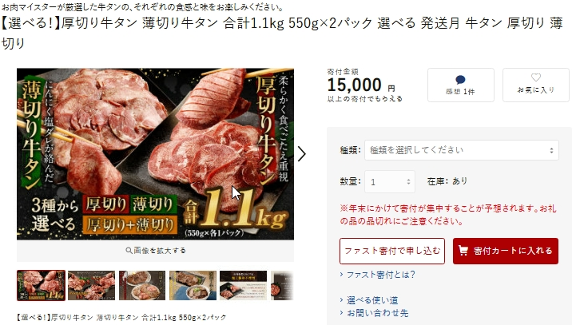
管理番号をご記入いただければ、品名は簡略しても結構です。※例1
管理番号を記入しない場合は、品名を全てご記入願います。※例2
ﾌﾘｶﾞﾅ |  |  |  |  |  |  |  |  |  |  |  |  |  | 電話 番号 |  |  |  |  |  |  |  |  | 2 |  |  |  | 【選べる！】厚切り牛タン 薄切り牛タン 合計1.1kg 550g×2パック 選べる 発送月 牛タン 厚切り 薄切り |  |  |  | 円
氏名 |  | 直方 太郎
 |  |  |  |  |  |  |  |  |  |  |  |  |  |  |  |  |  |  |  |  |  |  | 3 |  |  |  |  |  |  |  | 円コース
○○○
○○○〇
○○
○○
○○
住所 |  | 〒 |  |  |  | ー |  |  |  |  |  |  |  |  |  | 都 | 道 |  |  | 区 | 市
 |  |  |  |  |  |  |  |  |  |  |  |  |  |  |  | 府 | 県 |  |  | 郡 |  |  | 4 |  |  |  |  |  |  |  | 円コース
○丁目○－〇
差し支えなければ、お持ちのE-mailアドレスをご記入ください
お選びください
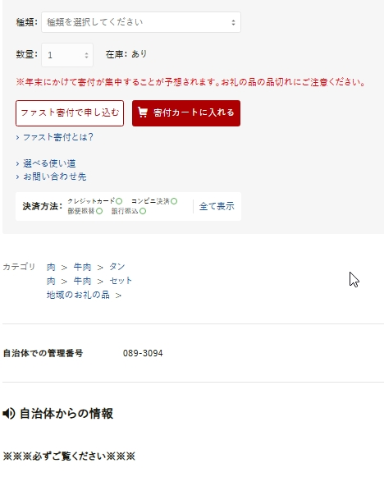
 |  |  |  |  |  |  |  |  |  |  |  |  |  |  |  |  |  |  |  |  |  |  | 5 |  |  |  |  |  |  |  | 円コース
E-mail |  | 例： *******＠****.com
情報公開 |  | □ |  | 承諾する | □ |  | 承諾しない | ※ 承諾された場合は、氏名・住所（市区町村名）を市ホームページや 広報紙などで公表させていただく場合がございます。 |  |  |  |  |  |  |  |  |  |  |  |  |  |  | 6 |  |  |  |  |  |  |  | 円コース

ネットで返礼品の管理番号をお探しの場合は、「ふるさとチョイス」サイトにて直方市のご希望の返礼品を選択してください。
その後、返礼品ページの説明欄をゆっくり下までスクロールしていただくと、管理番号をご確認いただけます。なお、自治体での整理番号として 7桁の番号（〇〇〇－〇〇〇〇） を表示しております。
ワンストップ 特例申請書 |  | □ |  | 希望する | □ |  | 希望しない | □男 □女 | 生年 月日 |  | 明・大 昭・平 |  | 年 月 日 |  |  |  |  | ※給与所得者等がふるさと納税を行う場合、確定 申告をせずに寄附金控除を受ける申請です。 ただし、年間５団体以内の寄附の場合に限ります。 |  |  |  |  | 7 |  |  |  |  |  |  |  | 円
お選びください
寄附額は、お礼の品の金額合計と相等になるようご記入ください
 |  |  |  |  |  |  |  |  |  |  |  |  |  |  |  |  |  |  |  |  |  |  | 8 |  |  |  |  |  |  |  | 円
▼ 寄附・使途情報
 |  |  |  |  |  |  |  |  |  |  |  |  |  |  |  |  |  |  |  |  |  |  | 9 |  |  |  |  |  |  |  | 円
金額 |  |  |  |  |  |  |  |  |  | 円 |  | ※5,000円以上ご寄附をいただいた方に、寄附額に応じて お礼の品を進呈します。年度内、何回でもご利用いただけます。
 |  |  |  |  |  |  |  |  |  |  |  |  |  |  |  |  |  |  |  |  |  |  | 10 |  |  |  |  |  |  |  | 円
支払 方法 | □ |  | 払込取扱票 （郵便局専用） |  |  | ※お申込み後１週間以内に寄附者様宛てに払込取扱票を送付させて いただきます。 最寄りの郵便局からお振込みください。
 |  |  |  |  |  |  |  |  |  |  |  |  |  |  |  |  |  |  |  |  |  |  | 11 |  |  |  |  |  |  |  | 円
 | □ |  | 銀行振込 |  |  | ※申込書を受付後、振込口座をお知らせいたします。 |  |  |  |  |  |  |  |  |  |  |  |  |  |  |  | 手数料は ご負担ください
 |  |  |  |  |  |  |  |  |  |  |  |  |  |  |  |  |  |  |  |  |  |  | ◆金額合計が寄附金額を超えていないか確認ください。 ⇒ |  |  |  |  |  | お礼の品の金額合計 |  | 円
 | □ |  | 現金書留 |  |  | ＜送り先＞ 〒822－8501福岡県直方市殿町7番1号 直方市役所 総合政策部秘書広報課 |  |  |  |  |  |  |  |  |  |  |  |  |  |  |  | 手数料は ご負担ください
お礼の品の金額合計は、寄附額と相等になるようご記入ください
 | □ |  | 自治体窓口 |  |  | 直方市役所総合政策部秘書広報課に 直接ご持参ください。
 |  |  |  |  |  |  |  |  |  |  |  |  |  |  |  |  |  |  |  |  |  |  | ご注意 |  | ※ お礼の品は、ご入金確認後、約2週間～1か月ほどでお届けとなり、お届け希望日時を指定することはできません。 ※ 季節や時期によりお手配にお時間がかかる場合がございます。 万が一、品切等によりお手配できない場合はご連絡いたします。 ※ 管理（商品）番号は必須ではございません。 ※ 制度改正等によりお礼の品の贈呈を中止する場合はホームページ等でお知らせしますので、事前にご確認ください。
 | ※ クレジットカードでのご寄附は各ポータルサイトからのみとなります（ホームページをご参照ください）

使 途（一つお選びください） | □ |  | 子ども未来プロジェクト |  |  |  |  |  |  |  |  |  |  | □ |  | 産業・経済活性化プロジェクト

 | □ |  | 笑顔咲くにぎわい満開プロジェクト |  |  |  |  |  |  |  |  |  |  | □ |  | 豊かな自然との共生プロジェクト |  |  |  |  |  |  | ▼ 直方市へのご意見・メッセージがございましたらご記入ください。

 | □ |  | 歴史・文化を活かした新たな価値創造プロジェクト |  |  |  |  |  |  |  |  |  |  | □ |  | 地域の安全安心プロジェクト
・寄附金を何に充てるのかをご選択いただけます。
※特にない場合は空白で構いませんが、その場合は「市長におまかせまちづくり」として有効に活用させていただきます。
 | □ |  | 健康・福祉の充実プロジェクト |  |  |  |  |  |  |  |  |  |  | □

▼ お届け先情報 |  |  |  |  |  |  | ※ 寄附者情報と異なる場合にご記入ください。 ※ お届け先が複数の場合は別紙(任意様式)にてお示しください。
 |  |  |  |  |  |  |  |  |  |  |  |  |  |  |  |  |  |  |  |  |  |  | ＜お問合せ先＞
ﾌﾘｶﾞﾅ |  |  |  |  |  |  |  |  |  |  |  |  |  | 電話 番号 |  |  |  |  |  |  |  |  |  | ■寄附に関するお問合せ
氏名 |  |  |  |  |  |  |  |  |  |  |  |  |  |  |  |  |  |  |  |  |  |  |  | 直方市役所総合政策部秘書広報課
 |  |  |  |  |  |  |  |  |  |  |  |  |  |  |  |  |  |  |  |  |  |  |  | 電話：0949-25-2236 （受付時間 平日 8：30～17：00）
住所 | 〒 |  |  |  | ー |  |  |  |  |  |  |  |  |  | 都 | 道 |  |  | 区 | 市 |  |  |  | FAX：0949-22-5107
 |  |  |  |  |  |  |  |  |  |  |  |  |  |  | 府 | 県 |  |  | 郡 |  |  |  |  | メ－ルアドレス：n-furusato＠city.nogata.fukuoka.jp

